Índice
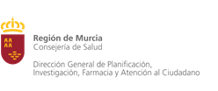

POBLACIÓN SEGÚN ZONAS DE SALUD (ÁREAS 1987 Y MAPA SANITARIO 2015) Y EDAD, POR SEXO.
 | SEGÚN PADRÓN DE HABITANTES 2018. REGIÓN DE MURCIA

 |  | Notas Metodológicas

 |  | Padrón 2018, Ambos Sexos

 |  | Padrón 2018, Hombres

 |  | Padrón 2018, Mujeres

